Титульный лист
Здравствуйте! Хотите проверить свои знания по теме "Карбоновые кислоты"? Тогда вперед!



У вас верных ответов: | 20

Ваша оценка: | 5

 |  |  | Подготовила
 |  |  | учитель химии
 |  |  | МОУ "Вольновская школа"

 |  | 2015 г.

Кроссворд
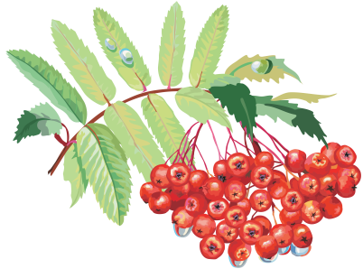
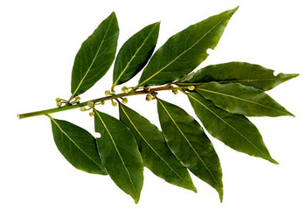
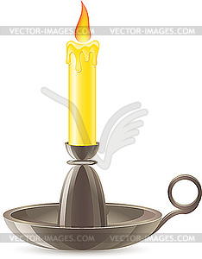
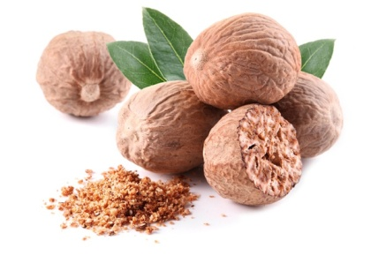

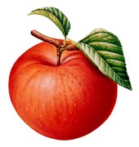
 |  |  |  |  |  |  |  |  |  |  |  |  |  |  |  |  |  |  |  |  |  |  |  |  |  |  |  |  |  |  | Кроссворд "Карбоновые кислоты"

 |  |  |  |  |  |  |  |  |  |  | п |  |  | м | а | л | о | н | о | в | а | я
 | м | и | р | и | с | т | и | н | о | в | а | я |  |  |  |  |  |  |  |  |  | б |  |  |  |  |  |  | По горизонтали:
 |  |  |  |  | т |  |  |  |  |  | л |  |  |  |  |  |  |  |  |  |  | л |  |  |  |  |  |  | 1 | Кислота преобладающая в масле растений семейства миристиковых, например, в мускатном орехе.
щ | а | в | е | л | е | в | а | я |  |  | ь |  |  |  |  | л | а | у | р | и | н | о | в | а | я |  |  |  | 2 | Применяется текстильной и кожевенной промышленности как протрава. Впервые синтезирована в 1824 году немецким химиком Фридрихом Вёлером из дициана.
 |  |  |  |  | а |  |  |  |  |  | м |  |  |  |  |  |  | к |  |  |  | ч |  |  |  |  |  |  | 5 | Бесцветная жидкость с резким запахом прогорклого масла.
 |  |  |  |  | р |  |  |  |  |  | и |  |  |  |  |  |  | с |  |  |  | н |  |  |  | с |  |  | 7 | Впервые было получено алхимиком Агриколой, который наблюдал при прокаливании янтаря похожий на соль белый налет этого вещества; используется в медицине.
 | в |  |  |  | и |  |  |  |  |  | т |  |  |  |  |  |  | у |  | ф |  | а |  |  |  | о |  |  | 8 | Впервые выделил Карл Шееле из винного камня. В значительном количестве она содержится в кислом соке многих фруктов, например, в виноградном соке.
м | а | с | л | я | н | а | я |  |  |  | и |  |  |  |  |  |  | с |  | т |  | я |  |  |  | р |  |  | 10 | Им богаты плоды цитрусовых. В мякоти апельсина его около 2 %, в лимоне – 6 %. Было впервые выделено в 1784 г. К.Шееле.
 | л |  |  |  | о |  |  |  |  |  | н |  |  | л | и | м | о | н | н | а | я |  |  |  |  | б |  |  | 11 | Консервант Е210 активно используется пивоваренной, кондитерской и хлебопекарной промышленностью.
 | е |  |  |  | в |  |  |  |  |  | о |  |  | и |  |  |  | а |  | л |  |  |  |  |  | и |  |  | 13 | Раньше эту кислоту называли лавровой, она содержится в большом количестве в лавровом листе.
 | р |  |  |  | а |  |  |  |  |  | в | и | н | н | а | я |  | я |  | е |  |  |  |  |  | н |  |  | 16 | Впервые была получена Дессенье в 1858г. окислением яблочной кислоты, откуда и получила свое название. В природе оеа ходится в соке репы.
 | и |  |  |  | я |  |  |  |  |  | а |  |  | о |  |  |  |  |  | в |  |  | м |  |  | о |  |  | 17 | Кислородсодержащие органические вещества, молекулы которых содержат одну или несколько карбоксильных групп (-СOOH), соединённых с углеродным радикалом или водородным атомом
 | а |  |  |  |  |  |  |  |  |  | я |  |  | л |  |  |  |  | к | а | р | б | о | н | о | в | ы | е | 20 | Впервые кислота была получена англичанином Реем (1670 г.) перегонкой из красных муравьев, откуда и получила свое название.
я | н | т | а | р | н | а | я |  |  |  |  |  |  | е |  |  |  |  |  | я |  |  | л |  |  | а
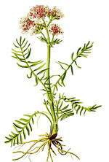
 | о |  |  |  |  |  |  |  |  |  |  |  |  | в |  |  |  |  |  |  |  |  | о |  |  | я |  |  | По вертикали:
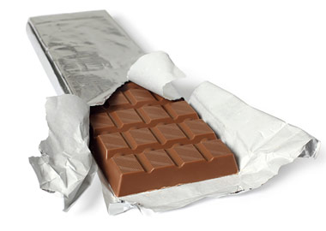
 | в |  |  |  |  |  | б | е | н | з | о | й | н | а | я |  |  |  |  |  |  |  | ч |  |  |  |  |  | 3 | Применяется в производстве свечей и как смягчитель в производстве резины, входи в состав многих косметических средств.
 | а |  |  |  |  |  |  |  |  |  |  |  |  | я |  |  |  |  |  |  |  |  | н |  |  |  |  |  | 4 | Впервые это вещество нашли в пальмовом масле.
 | я |  |  |  |  |  |  |  |  |  |  |  |  |  |  |  |  |  |  |  |  |  | а |  |  |  |  |  | 6 | Кислота впервые полученная из валерианового корня
 |  |  |  |  |  |  |  |  |  |  |  |  |  | м | у | р | а | в | ь | и | н | а | я |  |  |  |  |  | 9 | Жирорастворимый витамин F открыл в 1928 году американский исследователь Герберт Эванс. Дефицит характеризуется отставанием в росте, шелушением кожи, снижением в весе, утолщением эпидермиса, жидким стулом.
 |  |  |  |  |  |  |  |  |  |  |  |  |  |  |  |  |  |  |  |  |  |  |  |  |  |  |  |  | 12 | Образуется при скисании виноградного сока.
 |  |  |  |  |  |  |  |  |  |  |  |  |  |  |  |  |  |  |  |  |  |  |  |  |  |  |  |  | 14 | Кислота, используется для синтеза индикаторов и красителей таких как фенолфталеин, флуоресцеин.
 |  |  |  |  |  |  |  |  |  |  |  |  |  |  |  |  |  |  |  |  |  |  |  |  |  |  |  |  | 15 | Какую кислоту используют для приготовления компотов и напитков?
 |  |  |  |  |  |  |  |  |  |  |  |  |  |  |  |  |  |  |  |  |  |  |  |  |  |  |  |  | 18 | Впервые выделил Карл Шееле в 1780 году из кислого молока. Преимущественно содержится в кисломолочных продуктах, цельнозерновом и ржаном хлебе, мясе (особенно в сухожилиях и хрящах), дрожжевом тесте, бруснике, чернике, а также в маточном молочке.
 |  |  |  |  |  |  |  |  |  |  |  |  |  |  |  |  |  |  |  |  |  |  |  |  |  |  |  |  | 19 | Применяется с целью консервирования и предотвращения плесневения безалкогольных напитков, плодовоягодных соков, хлебопекарных, кондитерских изделий.

